ホーム画面
・釣果を記録する
ヘッダーの「ペン」マークを選択することで釣果情報を記録できます。
・釣果を検索する
ヘッダーの「本」マークを選択することで釣果情報を検索できます。

他ユーザとの釣果共有機能実装時に画面を設計する。
今回はテキストベースで使用方法を記載するにとどめる

釣果記録入力画面
No | 機能名 | 内容
1 | 入力 | 各種情報を入力できること
2 | 画像アップロード | 画像ファイルをアップロードできること
3 | 選択リスト | 選択リスト形式の項目を設けられること
4 | 記入日 | 記入日には入力規則を設けること
5 | 保存 | 保存処理ができること
6 | キャンセル | 遷移元の画面に戻ること（他ページで編集ボタンを押したときのみ表示）
場所

釣れた魚
画像アップロード

コメント

使用ロッド
使用ルアー

釣法

天気
風速

潮

保存
キャンセル

釣果記録表示画面
No | 機能名 | 内容
1 | 表示 | DBから釣果データを取得して表示できること。この画面で更新はさせない
2 | 編集 | 編集ボタン押下時、釣果記録入力画面へ遷移すること
記入日
3
4
5
6
場所

釣れた魚
画像アップロード

コメント

使用ロッド
使用ルアー

釣法
仕掛け

天気
風速

潮
月

編集

釣果記録検索画面
画像
 |  | No | 機能名 | 内容
 |  | 1 | フリーワード検索 | 虫眼鏡アイコンの枠に入力したテキストで釣果記録を検索できること
日にち |  | 2 | カレンダー検索 | カレンダーから日付を指定し、当該日付の釣果記録を検索できること
場所 |  | 3 | カレンダー検索初期化 | ページロード時、カレンダーは当日を指し示すこと
釣れた魚 |  | 4 | 検索結果の協調 | 検索結果のレコードをマウスオーバーすると浮き上がること
 |  | 5 | 釣果記録表示画面への遷移 | 検索結果レコードを押下すると釣果記録表示画面へ遷移すること
画像
 |  | 6 | 釣果記録の読み込み | 釣果記録が6件以上ヒットした場合、スクロールによって随時データを5件ずつ読み込むこと
日にち
場所
釣れた魚
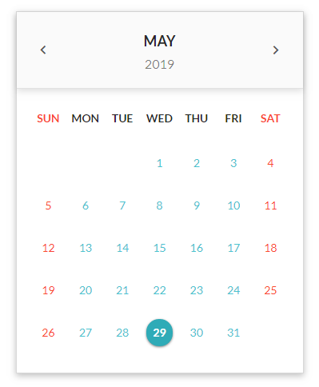
画像
日にち
場所
釣れた魚

画像
日にち
場所
釣れた魚

画像
日にち
場所
釣れた魚

 | 6件目以上のデータは随時読み込む

プロフィール編集
メニュー1
メニュー2
メニュー3
No | 機能名 | 内容
1 | メニュー表示 | ヘッダー右上の歯車アイコンをクリックするとメニューリストが表示される（今回の実装ではメニューの中身は実装しない）。また、リスト表示時にはヘッダーを除く画面全体をグレーアウトする
2
3
4
5
6

ヘッダー
メニュー1
メニュー2

メニュー3

【次回実装】ログイン画面


No | 機能名 | 内容
1 | ログイン情報入力 | ログイン情報（ユーザID・パスワード）を入力するフォームを用意
2 | ログイン失敗時のエラー表示 | ログイン失敗時にエラーメッセージをユーザIDの上に赤字で表示する

ログイン

ユーザID

パスワード

ログイン

